넥계산기
넥(목) 원통연삭 — iGrind 입력값 계산기 v2
노란 칸(파란 글자)만 고치세요. 나머지는 수식입니다. AI 제시 수치는 참고값 — CIM3D 시뮬레이션 → 시험 연삭 1개 → 측정 → 검증 후 양산 적용.

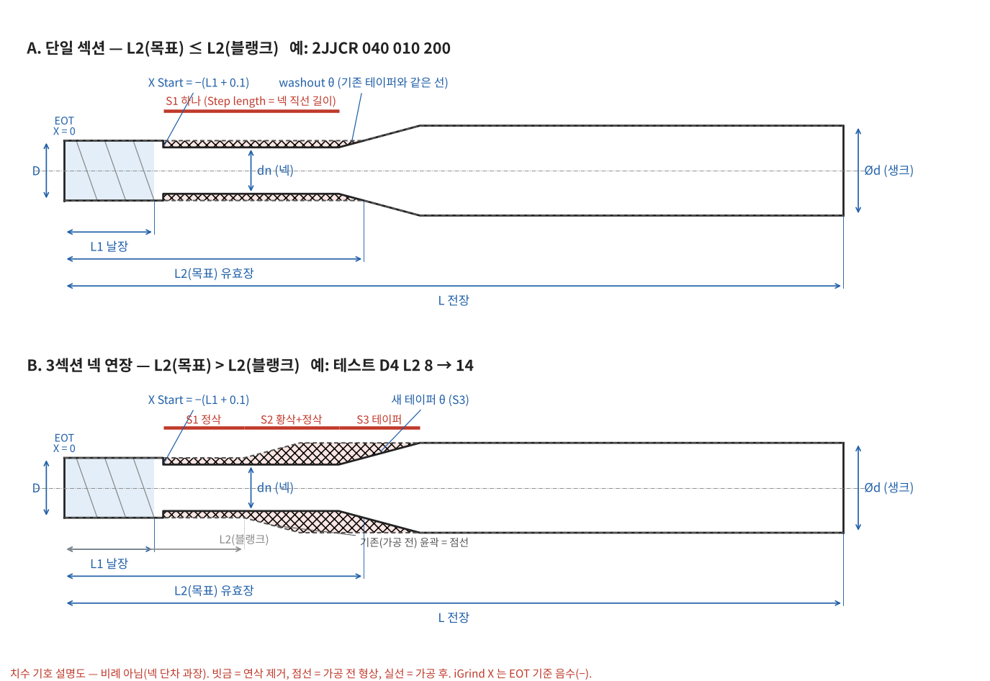
1. 공구 치수 입력 (mm)
D — 날지름 (머리) | 4.000 | mm | 카탈로그 날지름. 넥은 이 지름보다 가늘게 냄 |  |  |  |  |  |  |  |  | ① 치수 기호 설명도 (고정 그림 · 비례 아님)
L1 — 날장 | 4.000 | mm | 공구 끝(EOT)에서 날 끝까지. X Start = −(L1 + 여유)
L2(블랭크) — 지금 Ø D 가 끝나는 위치 | 20.000 | mm | 가공 전 공구에서 Ø D 원통이 끝나고 기존 테이퍼가 시작하는 위치. 넥을 늘리지 않으면 L2(목표)와 같게
L2(목표) — 유효장 | 20.000 | mm | 넥이 끝나 테이퍼에서 다시 Ø D 가 되는 위치(카탈로그 L2 정의). L2(목표) > L2(블랭크) 이면 생크를 깎는 3섹션 연장
L — 전장 | 50.000 | mm | 생크 남는 길이 검토용. 모르면 비워 두기
d — 생크 지름 | 6.000 | mm | 생크 지름 (도면·카탈로그 표기 Ød, 「S」·「샹크」라고 불러도 표기는 d). 넥 연장 시 최대 제거량·Blank OD 결정
θ — 테이퍼·washout 각 (한쪽) | 15.0 | ° | 기존 넥 테이퍼 각. 2JJCR 040 010 200 = 15° [제조사 기준 — 카탈로그]
dn — 넥 지름 (비우면 D − 여유) |  | mm | 직접 넣으면 그 값 사용. 비우면 아래 「넥 기본 여유」 적용 (decisions 2026-10-19 (6))
넥 기본 여유 (지름 기준) | 0.150 | mm | 사내 기본 넥 = D − 0.15 [사내 경험값 — 근거 D4 1건]. D0.5 미만 미적용
X Start 여유 (날장 뒤) | 0.100 | mm | 2JJCR 기존·확정안 값 −4.1 = 날장 4 + 0.1 [사내 경험값]
홀더 물림 최소 길이 (선택) |  | mm | 넣으면 생크 남는 길이와 비교해 경고. 사내 기준 확인 필요

2. 공정 입력
황삭 1패스 반경 절입 | 0.050 | mm/패스 | Cowork 제안 시작값 [추정값 — 시험 필요]. 이상 없으면 0.075 까지. 반경/직경 기준은 iGrind 에서 확인 필요
사내 1패스 실적 반경 절입 | 0.075 | mm | 기존 Ø4 → Ø3.85 정삭 1패스 실적 [사내 경험값]. 이 값을 넘으면 고절입 경고
정삭 이송 (Feedrate) | 2.00 | mm/min | 기존 프로그램 값 [사내 경험값, 근거 미확인]
A Spin (공작물 회전) | 25.0 | rpm | 기존 프로그램 값 [사내 경험값]
휠 지름 (선택) |  | mm | Pack 1 / Wheel 1 지름 미확인 — 넣으면 Vc 계산
휠 회전수 | 3000 | rpm | 기존 프로그램 값

3. 기본 계산
적용 넥 지름 dn | 3.850 | mm | 식: 입력 dn, 없으면 D − 여유
케이스 | 단일 섹션 |  | 단일 = 넥 끝 washout 으로 기존 테이퍼 연결 · 3섹션 = L2(목표) > L2(블랭크), 생크를 깎음
Δr — 머리 대비 반경 차 | 0.075 | mm | 식: (D − dn) ÷ 2
tan θ | 0.26795 |  | 15° → 0.26795
Washout 길이 | 0.280 | mm | 식: Δr ÷ tan θ — 넥 끝을 θ 로 Ø D 까지 올리는 길이
넥 직선 끝 위치 (EOT 기준) | 19.720 | mm | 식: L2(목표) − washout
X Start (섹션 1) | -4.100 | mm | 식: −(L1 + 여유)
넥 직선 길이 | 15.620 | mm | 식: 넥 직선 끝 − (L1 + 여유). iGrind 단일 섹션의 Step length 와 같음
② 가공 전·후 단면 (자동 — 입력 바꾸면 갱신)
 | 가공 전 | 가공 후 | 가공 전 (아래) | 가공 후 (아래)
0.000 | 2.000 | 2.000 | -2.000 | -2.000
4.100 | 2.000 | 2.000 | -2.000 | -2.000
4.100 | 2.000 | 1.925 | -2.000 | -1.925
19.720 | 2.000 | 1.925 | -2.000 | -1.925
20.000 | 2.000 | 2.000 | -2.000 | -2.000
20.000 | 2.000 | 2.000 | -2.000 | -2.000
23.732 | 3.000 | 3.000 | -3.000 | -3.000
23.732 | 3.000 | 3.000 | -3.000 | -3.000
50.000 | 3.000 | 3.000 | -3.000 | -3.000
 |  |  |  |  |  |  |  |  |  |  |  | ② 자동 단면 그래프 (입력 바꾸면 갱신 · 세로 과장)
4. iGrind Cylindrical Grinding 섹션별 입력값
섹션 | 사용 | X Start (mm) | Step length (mm) | X end (mm) | Final Ø (mm) | Step taper (°) | Washout 각 (°) | Washout 길이 (mm) | Roughing | Start OD | Overhang
S1 | 사용 | -4.100 | 15.620 | -19.720 | 3.850 | 0.0 | 15.0 | 0.280 | 끔 (정삭 1패스) | Blank (Ø D) | 끔
S2 | — (없음) | — | — | — | — | — | — | — | — | — | —
S3 | — (없음) | — | — | — | — | — | — | — | — | — | —
· S3 Final Ø 는 EOT 쪽 끝 지름(테이퍼 시작). Step taper 15° 가 한쪽/양쪽 기준인지, 부호 방향은 iGrind 2D 탭에서 S3 끝이 생크 Ød 로 그려지는지로 확인 [확인 필요]
· 단일 섹션: 다른 섹션은 지우거나 X Start 체인 링크를 끊고 정리. Step length 는 washout 제외 [제조사 기준 — iGrind Grinding Manual §30.9]

5. 검토 지표
최대 반경 제거량 | 0.075 | mm | 연장: (그 위치 블랭크 지름 − dn) ÷ 2 / 단일: Δr
S2 블랭크 최대 지름 (Start OD) | — | mm | 식: MIN(d, D + 2 × (넥 직선 끝 − L2(블랭크)) × tan θ)
황삭 패스 수 (추정) | 1 | 패스 | 식: ROUNDUP(최대 제거량 ÷ 1패스 절입). 단일·실적 이하면 정삭 1패스
굽힘 강성 비 (dn ÷ D)⁴ | 0.86 |  | 넥 단면 ÷ Ø D 단면. I = π dn⁴ ÷ 64 [ACA-GERE-MECHMAT]
처짐 배율 (1 ÷ 강성 비) | 1.17 | 배 | 같은 힘·길이에서 넥 구간 처짐이 Ø D 대비 몇 배
L2 ÷ D (유효장 비) | 5.0 | 배 | 처짐은 길이³ 에 비례 — 유효장이 길수록 개별 확인
적용 구분 (잠정) | 🟢 기본 적용 |  | 경계 D2 · D2.5 · D8 = 강성 참조표 §1 잠정값 [추정값]
기존 테이퍼 끝 (생크 Ød 시작) | 23.732 | mm | 식: L2(블랭크) + (d − D) ÷ (2 tan θ)
가공 후 테이퍼 끝 (생크 Ød 시작) | 23.732 | mm | 연장: 넥 직선 끝 + S3 길이
반경 제거량 (mm) — 황삭 분할 판단용
 | 반경 제거량
0.000 | 0.000
4.100 | 0.000
4.100 | 0.075
19.720 | 0.075
20.000 | 0.000
20.000 | 0.000
23.732 | 0.000
23.732 | 0.000
50.000 | 0.000
생크 남는 길이 | 26.268 | mm | 식: L − 가공 후 테이퍼 끝
휠 원주속도 Vc | 휠 지름 입력 필요 | m/s | 식: π × 휠 지름 × N ÷ 60000. 사내 실사용 16.8~19.6 m/s · 사내 상한 25 m/s
회전당 이송 fa | 0.080 | mm/rev | 식: 이송 ÷ A Spin
공작물 원주속도 vw | 0.30 | m/min | 식: π × dn × A Spin ÷ 1000
정삭 제거율 Q (머리 구간) | 1.85 | mm³/min | 식: π × 평균 지름 × Δr × 이송
정삭 1패스 시간 (추정) | 7.95 | 분 | 식: 연삭 길이 ÷ 이송. 2JJCR 계산 7.95분 vs CIM3D 3:15 불일치 미결 → 참고만
황삭 시간 (추정) | 0.0 | 분 | 식: 패스 수 × 길이 ÷ 이송 (진입·복귀 제외, 황삭 이송이 다르면 달라짐) [추정값]

6. 점검·경고 (해당될 때만 표시)

✅ 항상: Allow Wheel Overhang 섹션마다 해제 확인 (머리 > 넥이면 켜져 있을 때 날장을 깎음 — CIM3D 확인, decisions 2026-10-19 (5))
✅ 항상: 시험 연삭 1개 → 넥 지름 · 진원도 · Ra μm · 턱/테이퍼 연결부 · 치핑 · 스핀들 부하 측정 후 양산 판단

예시도면
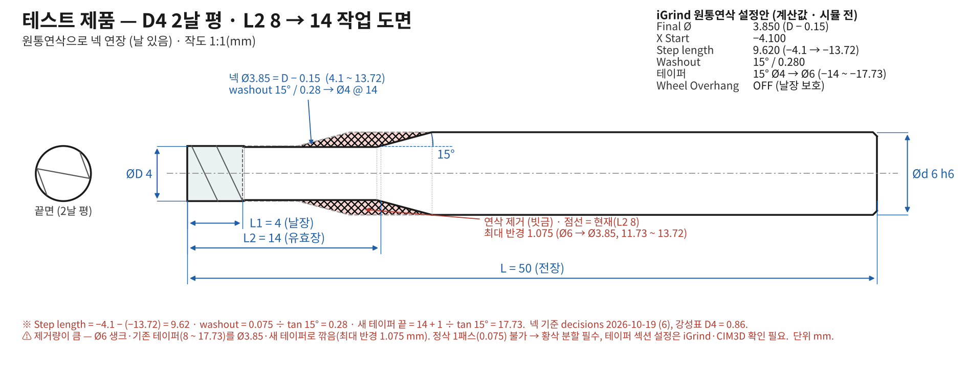
③ 예시 도면 — 「가능성비교」 1·2행과 짝
아래 숫자를 「넥계산기」에 넣으면 도면과 같은 값이 나와야 합니다(검산 예). 생크 = d(도면 Ød), 넥 = dn. 도면은 고정 그림이라 입력을 바꿔도 변하지 않습니다.

예 1 — 2JJCR 040 010 200 (단일 섹션)
입력: D 4 · L1 4 · L2(블랭크) 20 · L2(목표) 20 · L 50 · d 6 · θ 15 → Step length 15.620 · 넥 끝 X −19.720 · washout 15° / 0.280
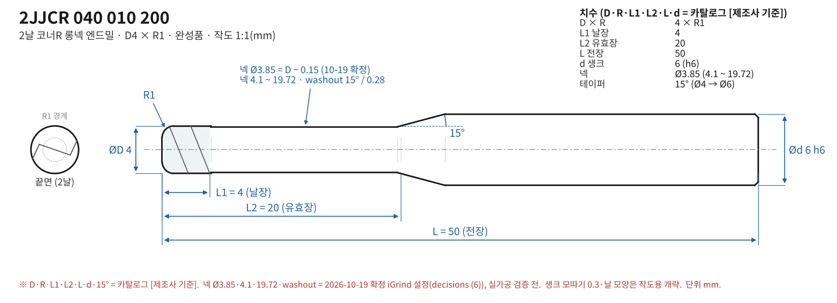

예 2 — 테스트 D4 2날 평 L2 8 → 14 (3섹션 넥 연장)
입력: D 4 · L1 4 · L2(블랭크) 8 · L2(목표) 14 · L 50 · d 6 · θ 15 → S1 3.90 · S2 5.72 · S3 4.01 · S2 Start OD 6.0 · 황삭 22패스(0.05 mm)

